Gràfics
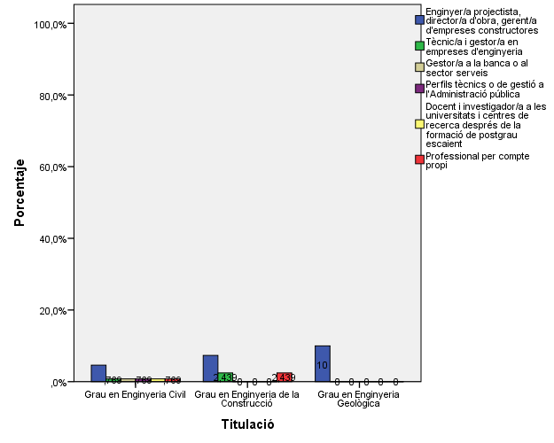
ENQUESTA PER A L'ESTUDIANTAT DE NOU INGRÉS CURS 2014-2015

 | ESCOLA TÈCNICA SUPERIOR D'ENGINYERIA DE CAMINS, CANALS I PORTS DE BARCELONA (ETSECCPB)
Gènere

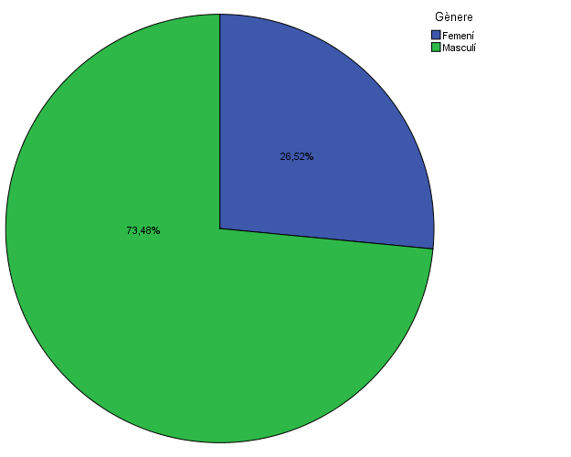

Estudis cursats

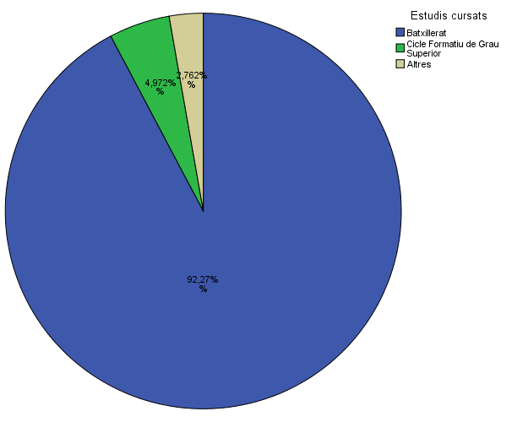

Titulació matriculada

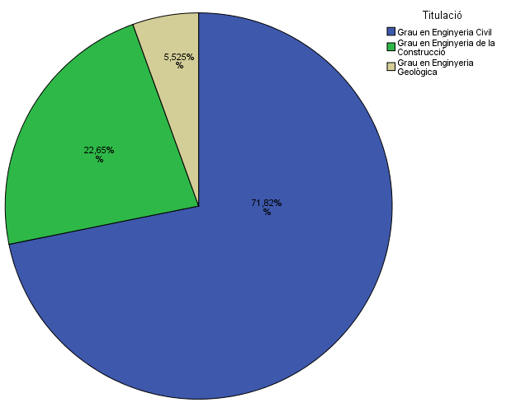

Per què has escollit els estudis en què t'has matriculat?

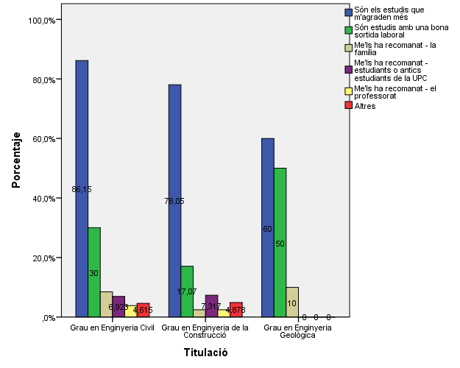

Quan vas decidir que faries aquests estudis?

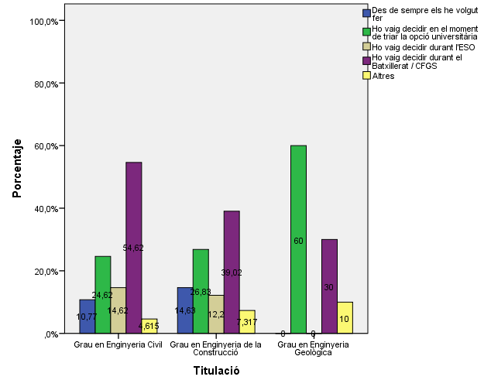

Perquè has escollit aquesta escola/facultat per cursar aquests estudis?

 |  |  |  | Titulació

 |  |  |  | Grau en Enginyeria Civil | Grau en Enginyeria de la Construcció | Grau en Enginyeria Geològica
 |  |  | Crec que és la única que ofereix aquests estudis | 53.8% | 43.9% | 70.0%
 |  |  | Per què és una universitat pública | 29.2% | 14.6% | 20.0%
 |  | Me l'han recomanada | La família | 18.5% | 22.0% | 10.0%
 |  |  | Estudiants o antics estudiants de la UPC | 25.4% | 17.1% | 10.0%
 |  |  | El professorat | 15.4% | 4.9% | 0.0%
 |  |  | Per la facilitat d'accés (proximitat, bona comunicació ...) | 20.0% | 22.0% | 10.0%
 |  |  | Per la nota d'accés als estudis | 3.8% | 9.8% | 10.0%
 |  |  | Altres | 5.4% | 2.4% | 10.0%

Has participat en activitats d'orientació dels estudis de la UPC?

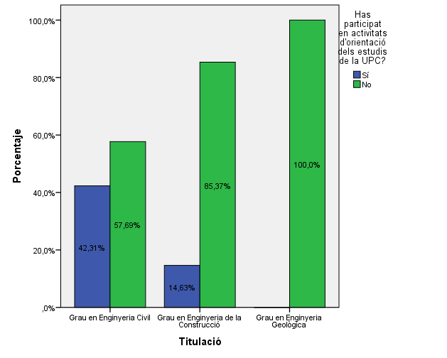

En quines activitats d'orientació dels estudis de la UPC has participat?

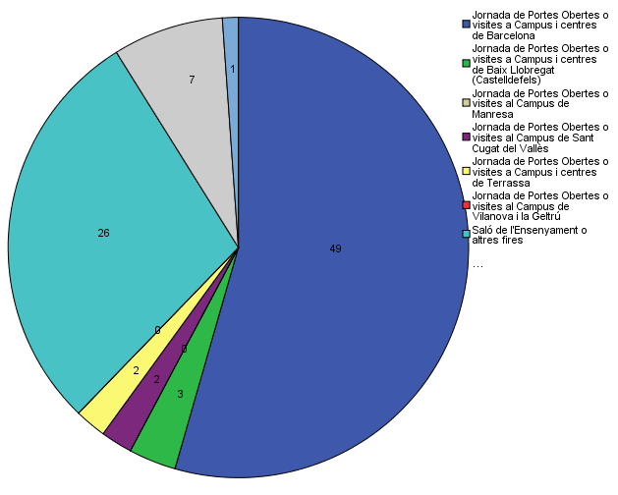

Quins canals has utilitzat per informar-te??

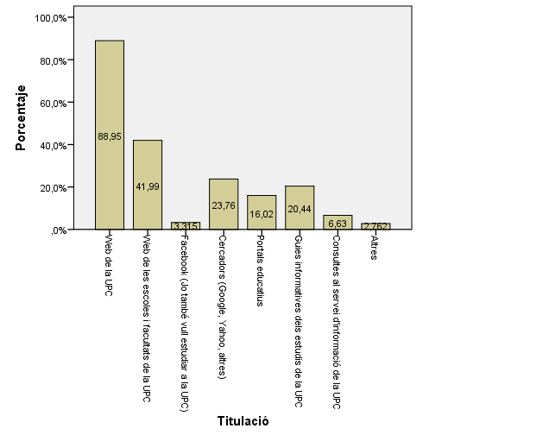

Per graduar-te a la UPC hauràs d'acreditar la competència en una tercera llengua. Disposes d'algun d'aquests certificats d'anglès de nivell B2.2??

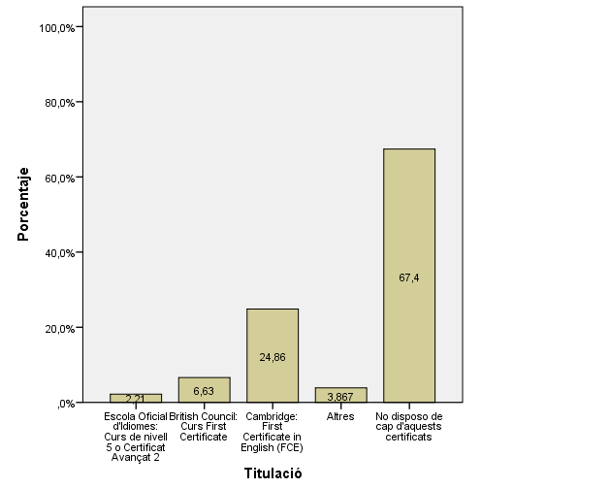

Com has conegut l'escola de camins?

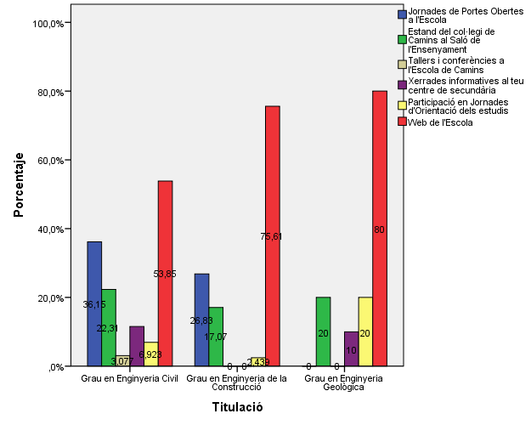

D'acord amb els ECTS, quantes hores dedicaràs al teu estudi setmanalment fora de les hores lectives?

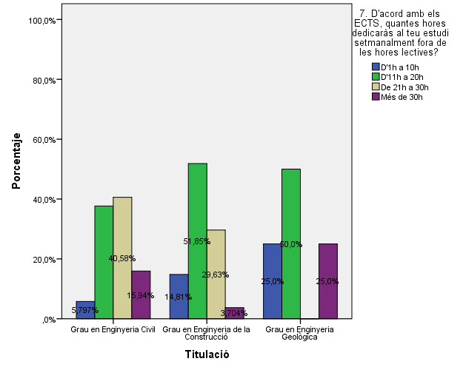

Quin àmbit de l'Enginyeria Civil és el que més t'interessa?

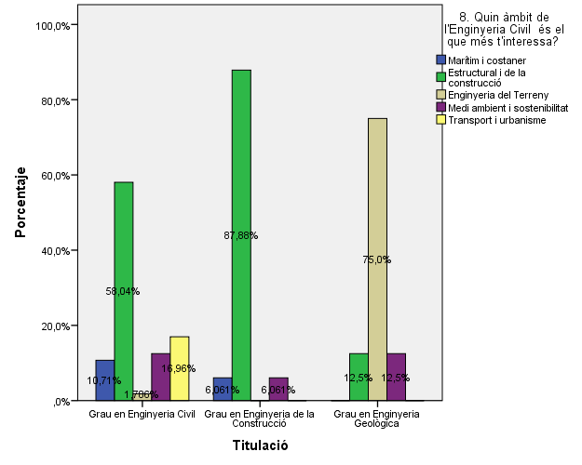

Si fessis una mobilitat internacional, quin país prefereixes?

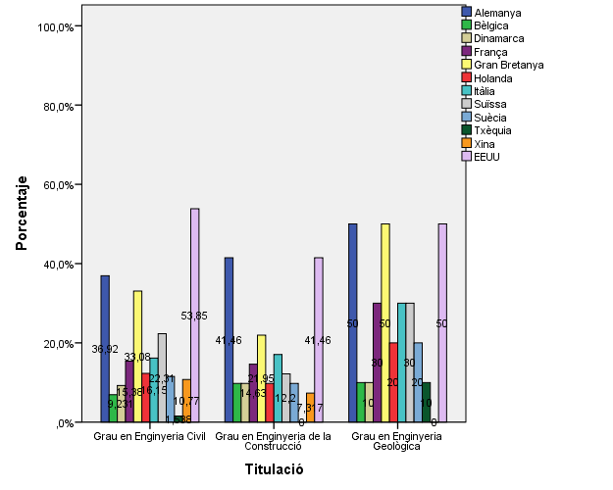

Has pensat en fer una doble i/o triple titulació internacional de les que ofereix l'Escola? Quina?

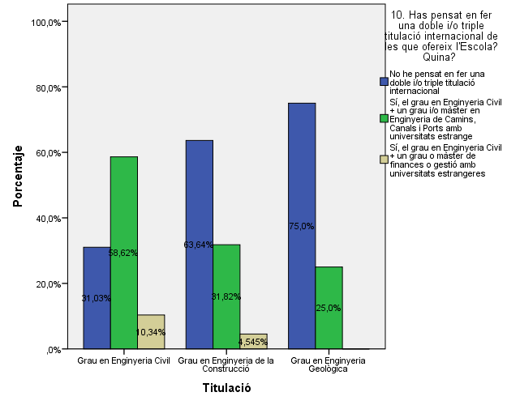

En finalitzar els teus estudis de grau, la teva intenció és:

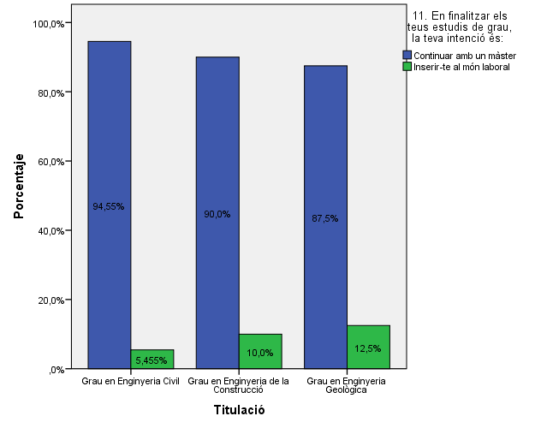

Inserir-te al món laboral com:

Comparativa
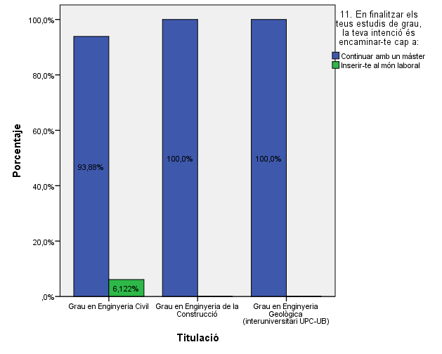
 | ENQUESTA PER A L'ESTUDIANTAT DE NOU INGRÉS

2013-2014 |  | 2014-2015
Gènere
Gènere

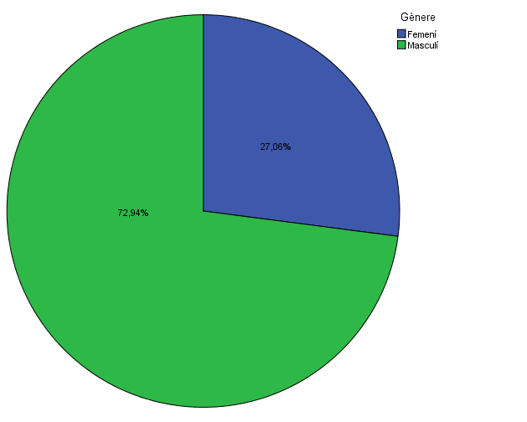

Estudis cursats
Estudis cursats

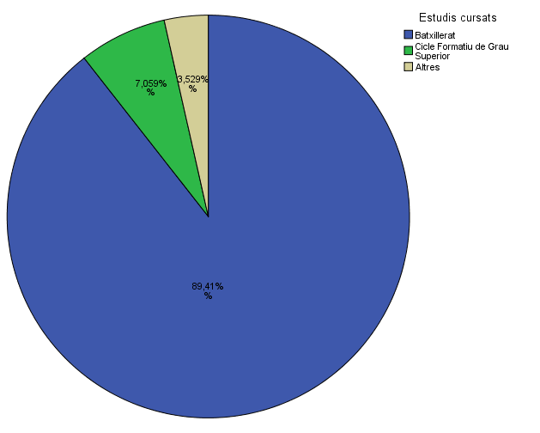

Titulació matriculada
Titulació matriculada

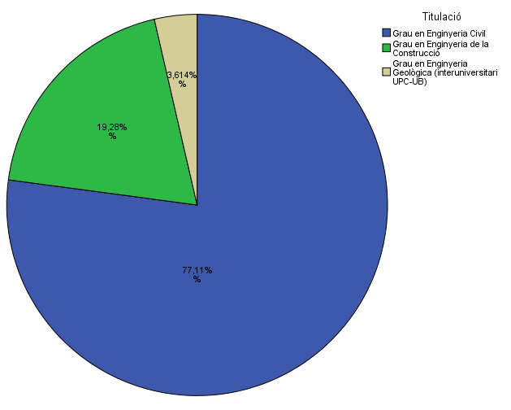

Per què has escollit els estudis en què t'has matriculat?
Per què has escollit els estudis en què t'has matriculat?

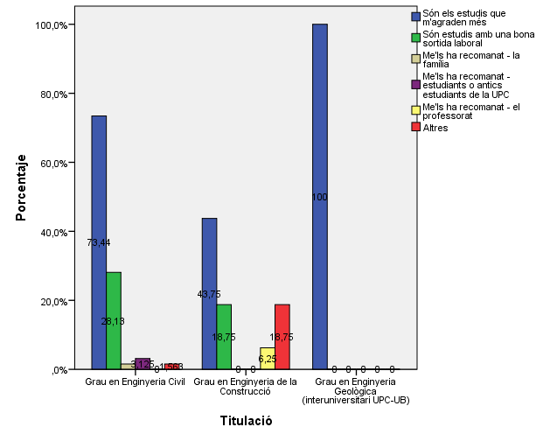

Quan vas decidir que faries aquests estudis?
Quan vas decidir que faries aquests estudis?

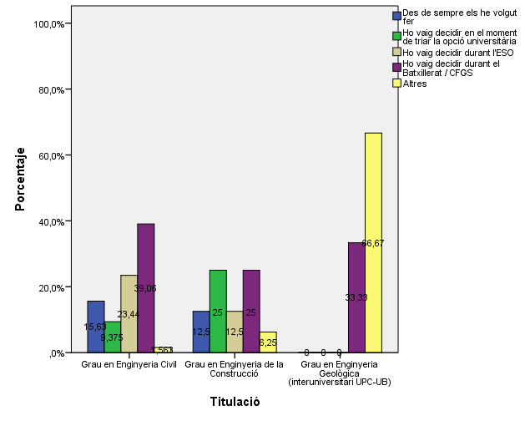

Perquè has escollit aquesta escola/facultat per cursar aquests estudis?
Perquè has escollit aquesta escola/facultat per cursar aquests estudis?

 | Grau en Enginyeria Civil | Grau en Enginyeria de la Construcció | Grau en Enginyeria Geològica
Crec que és la única que ofereix aquests estudis | 53.8% | 43.9% | 70.0%
Per què és una universitat pública | 29.2% | 14.6% | 20.0%
La família | 18.5% | 22.0% | 10.0%
Estudiants o antics estudiants de la UPC | 25.4% | 17.1% | 10.0%
El professorat | 15.4% | 4.9% | 0.0%
Per la facilitat d'accés (proximitat, bona comunicació ...) | 20.0% | 22.0% | 10.0%
Per la nota d'accés als estudis | 3.8% | 9.8% | 10.0%
Altres | 5.4% | 2.4% | 10.0%

 |  |  |  |  | Grau en Enginyeria Civil | Grau en Enginyeria de la Construcció | Grau en Enginyeria Geològica (interuniversitari UPC-UB)
 |  |  |  | Crec que és l'única que ofereix aquests estudis | 65.60% | 43.80% | 66.70%
 |  |  |  | Per què és una universitat pública | 26.60% | 18.80% | 0.00%
 |  |  | Me l'han recomanada: | La família | 4.70% | 6.30% | 0.00%
 |  |  |  | Estudiants o antics estudiants de la UPC | 10.90% | 12.50% | 0.00%
 |  |  |  | El professorat | 3.10% | 12.50% | 0.00%
 |  |  |  | Per la facilitat d'accés (proximitat, bona comunicació...) | 17.20% | 12.50% | 33.30%
 |  |  |  | Per la nota d'accés als estudis | 3.10% | 12.50% | 0.00%
 |  |  |  | Altres | 3.10% | 0.00% | 0.00%

Has participat en activitats d'orientació dels estudis de la UPC?
Has participat en activitats d'orientació dels estudis de la UPC?

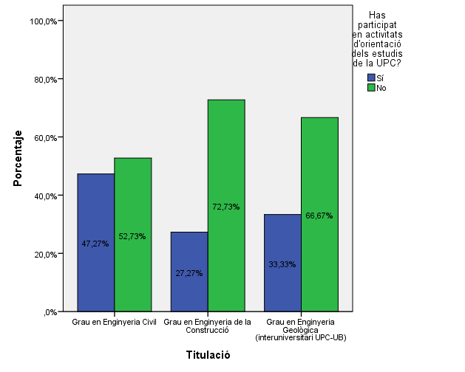

En quines activitats d'orientació dels estudis de la UPC has participat?
En quines activitats d'orientació dels estudis de la UPC has participat?

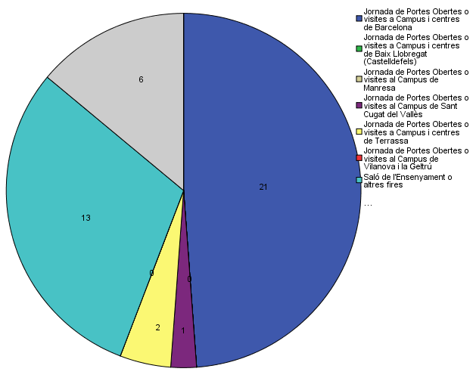

Quins canals has utilitzat per informar-te??
Quins canals has utilitzat per informar-te??

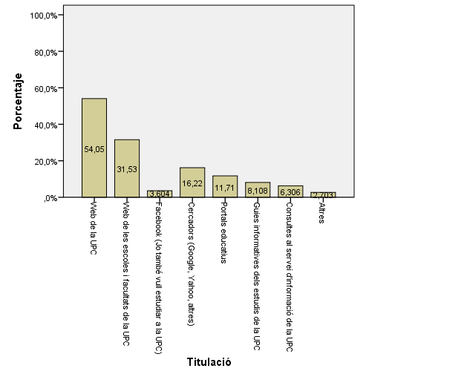

D'acord amb els ECTS, quantes hores dedicaràs al teu estudi setmanalment fora de les hores lectives?
D'acord amb els ECTS, quantes hores dedicaràs al teu estudi setmanalment fora de les hores lectives?

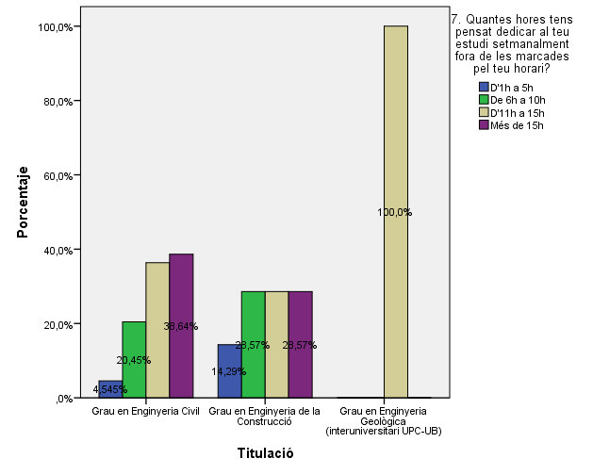

Si fessis una mobilitat internacional, quin país prefereixes?
Si fessis una mobilitat internacional, quin país prefereixes?

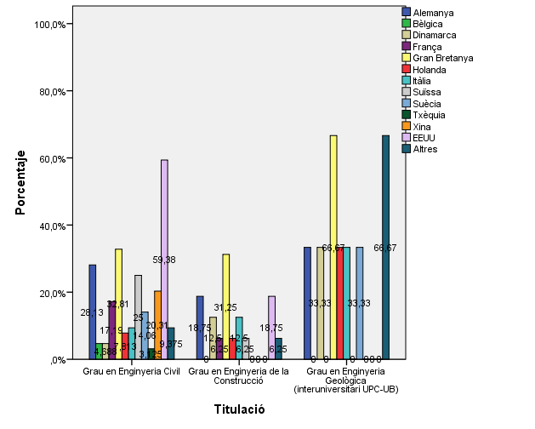

Has pensat en fer una doble i/o triple titulació internacional de les que ofereix l'Escola? Quina?
Has pensat en fer una doble i/o triple titulació internacional de les que ofereix l'Escola? Quina?

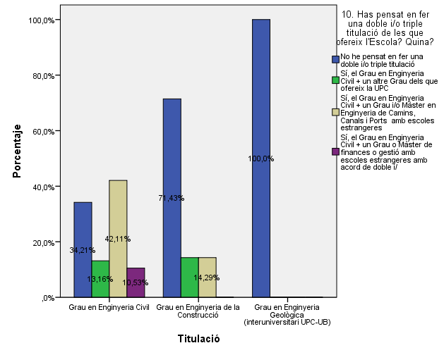

En finalitzar els teus estudis de grau, la teva intenció és:
En finalitzar els teus estudis de grau, la teva intenció és:

